1
a)
 | Demanda | a) | ft = julio |  | 15 | Pronostico de Julio
Enero | 12
Febrero | 11 |  | Pesos
Marzo | 15
Abril | 12 |  | 0.6
Mayo | 16 |  | 0.3
Junio | 15 |  | 0.1

 | 0.60, 0.30 y 0.10

b)
 | ft= pronostico de julio

n = numero de periodos | 3 |  | 14.333333333

c)

Pronostico junio |  | ft = pronostico para julio |  |  | 13.40
13 |  |  |  |  | 13.40

α
0.2

d)

Sacando la Ecuación de la Recta
 |  |  |  |  |  |  |  |  |  | Demanda
Datos |  |  |  |  |  |  |  | 1 | Enero | 12
n | 6 |  |  |  |  |  |  | 2 | Febrero | 11
x | 21 | 441 |  |  |  |  |  | 3 | Marzo | 15
y | 81 |  |  |  |  |  |  | 4 | Abril | 12
 |  |  |  | Encontrando b |  | 81 | 0.77 | 5 | Mayo | 16
x^2 |  |  |  |  |  | 105 |  | 6 | Junio | 15
1 |  |  |  |  |  |  |  | 7 | Julio
4 |  |  |  | Encontrando a |  |  | 10.8
9 |  |  |  | y media | 13.5
16 |  |  |  | x media | 3.5
25
36
91 |  |  | Ecuación de la linea Recta

xy |  |  | Y = | 10.8 | + | 0.77 | x
12
22
45
48
80
90
297

e)
 | Pronóstico para Julio |  | 16.2

4
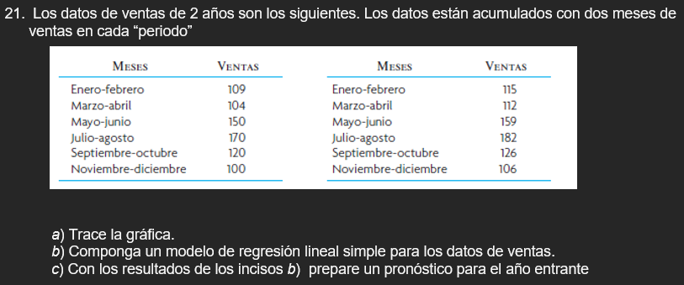

Meses | Demanda Año 1 (Unidades) |  | Meses | Demanda Año 2(Unidades)
Enero-febrero | 109.00 |  | Enero-febrero | 115.00
marzo-abril | 104.00 |  | marzo-abril | 112.00
mayo-junio | 150.00 |  | mayo-junio | 159.00
julio-agost | 170.00 |  | julio-agost | 182.00
septiembre-octubre | 120.00 |  | septiembre-octubre | 126.00
noviembre-diciembre | 100.00 |  | noviembre-diciembre | 106.00

b)

Ecuación de la recta
 | Datos
 | n | 12
 | x | 78 | 6084
 | y | 1,553.00

 | x^2 |  | Encontrando b | 1950 | 1.1363636364
 | 1 |  |  | 1716 |  |  |  | No. Meses
 | 4 |  |  |  |  |  |  | 1 | 123.16666667
 | 9 |  | Encontrando a |  |  | 122.03030303 |  | 2 | 124.3030303
 | 16 |  | x media | 6.5 |  |  |  | 3 | 125.43939394
 | 25 |  | y media | 129.42 |  |  |  | 4 | 126.57575758
 | 36 |  |  |  |  |  |  | 5 | 127.71212121
 | 49 |  |  |  |  |  |  | 6 | 128.84848485
 | 64 |  | Ecuación de la linea recta |  |  |  |  | 7 | 129.98484848
 | 81 |  |  |  |  |  |  | 8 | 131.12121212
 | 100 |  | Y = | 122.03030303 | + | 1.1363636364 | x | 9 | 132.25757576
 | 121 |  |  |  |  |  |  | 10 | 133.39393939
 | 144 |  |  |  |  |  |  | 11 | 134.53030303
 | 650 |  |  |  |  |  |  | 12 | 135.66666667

 | xy
 | 109
 | 208
 | 450
 | 680
 | 600
 | 600
 | 805
 | 896
 | 1431
 | 1820
 | 1386
 | 1272
 | 10257

Formulas
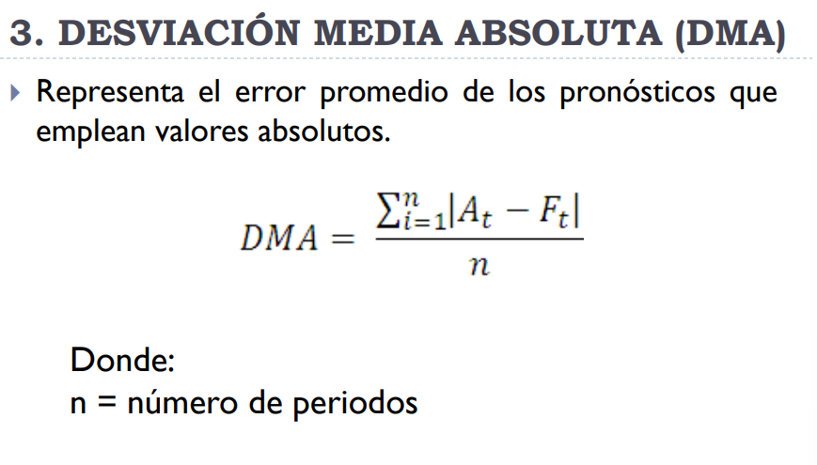
Promedio Movil Ponderado

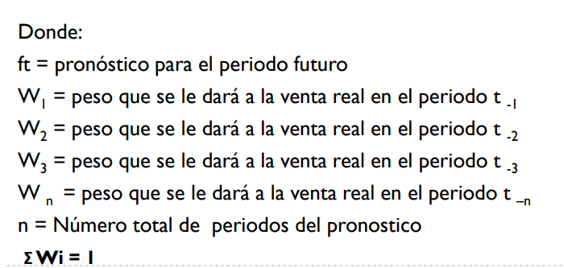

Promedio Movil Simple
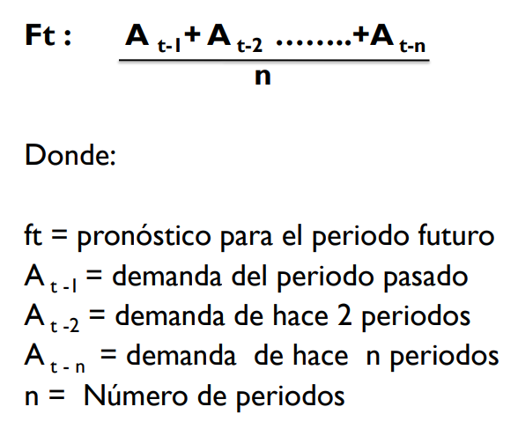

Suavización Exponenecial Simple (Exponencial Aminorado)
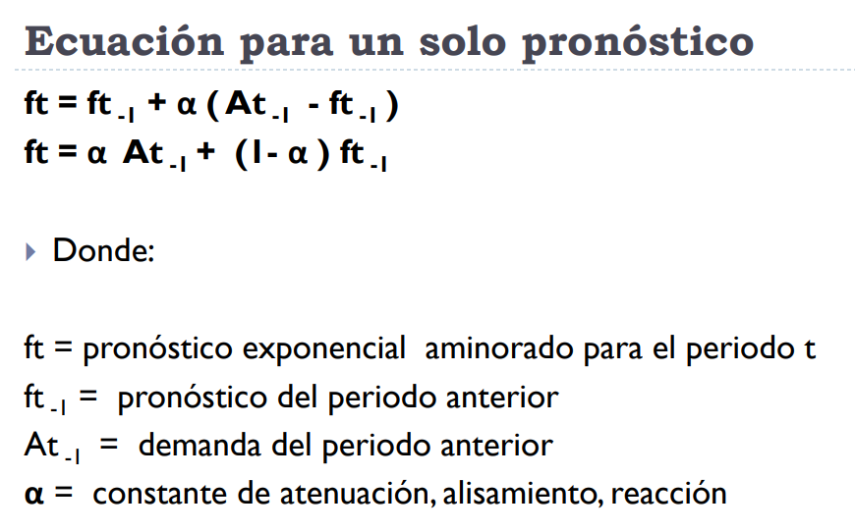

Regresión Lineal Simple (Ecuación de la recta)
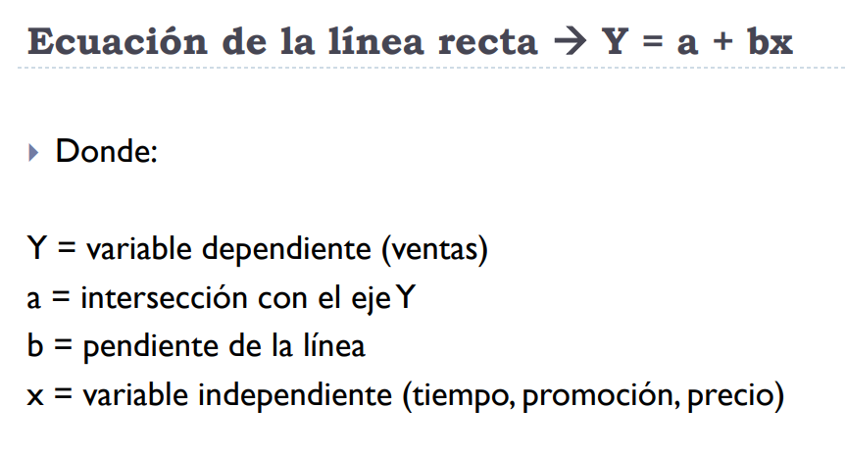

DMA

